Sketch
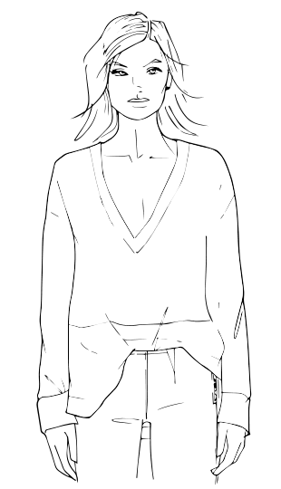

colorway
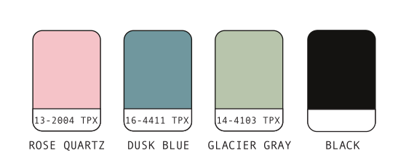
 | colorway 1# | colorway 2# | colorway 3#
 | 颜色建议#1 | 颜色建议#2 | 颜色建议#3

eg:
front body（前面） | black | glacier gray 14-4103 TPX | White
back body（后面） | black | glacier gray 14-4103 TPX | White
sleeves（袖子） | glacier gray 14-4103 TPX | dusk blue 16-4411 TPX | rose quartz 13-2004 TPX

tech pack for sweater
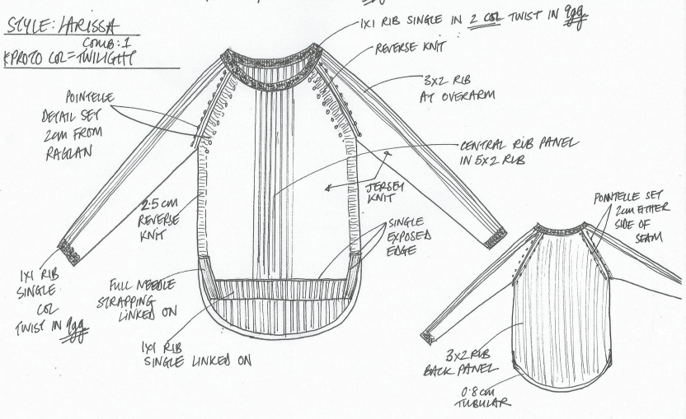
tech pack: 需要写清楚整件衣服/裤子/裙子的制作工艺
Please Tell SpecialTechs Needed in Apparel/Pants/Skirts Making
eg: | for sweater

tech pack for woven
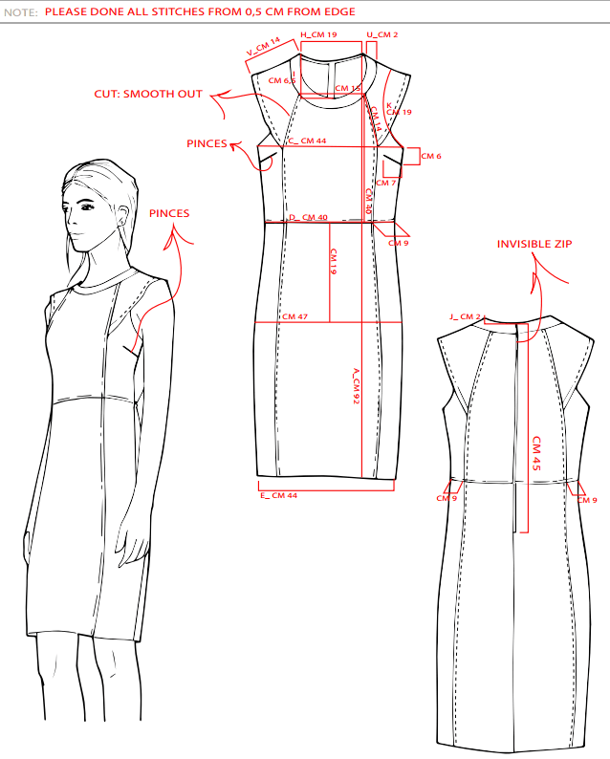
tech pack: 需要写清楚整件衣服/裤子/裙子的制作工艺
Please Tell SpecialTechs Needed in Apparel/Pants/Skirts Making
eg: | for woven

